Chi tiết địa chất
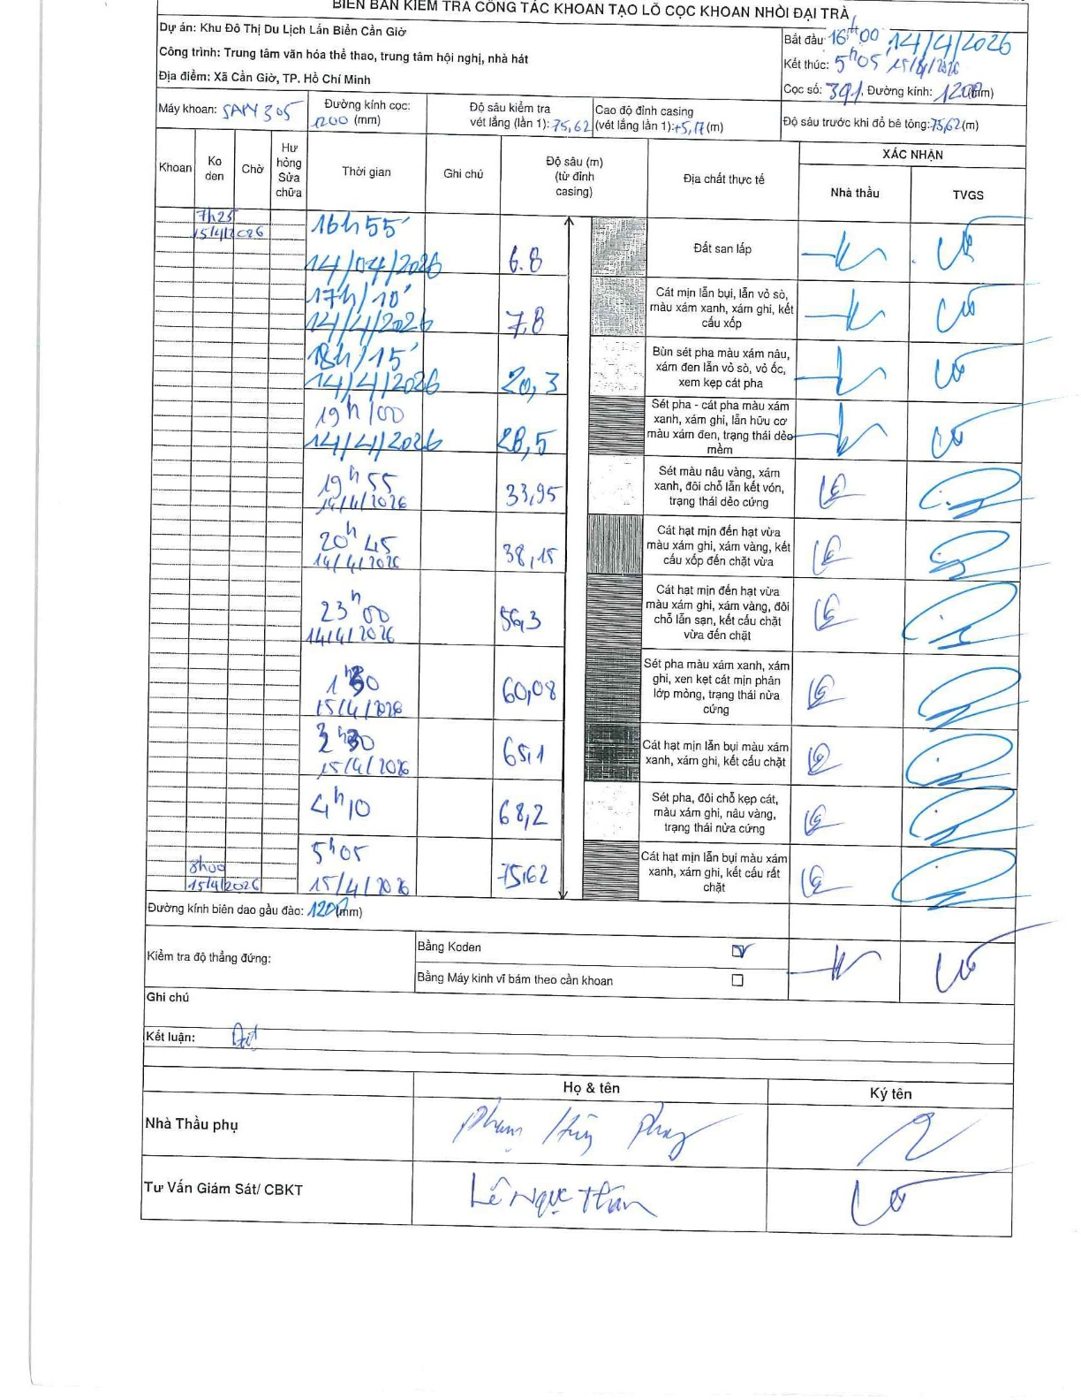
Dự án | Cần Giờ
Hạng mục | Trung tâm văn hóa thể thao, trung tâm hội nghị, nhà hát
Tên bộ phận | Xã Cần Giờ, TP. Hồ Chí Minh
Số hiệu cọc | P391
Tên Máy khoan | SGCT-KCN0002
Đường kính | D1200
Bắt đầu thi công | 16:00 14/04/2026
Kết thúc thi công | 05:05 15/04/2026

Địa chất TT | Đường kính | Mô tả lớp thiết kế | Từ (h) | Đến (h) | Cao độ từ | Cao độ đến | T.Gian (h) | Dài (m) | V (m/h) | Ghi chú
Đất san lấp | D1200 | Đất san lấp | 16:00 14/04/2026 | 16:55 14/04/2026 | 0 | -6.8 | 0.92 | 6.8 | 7.42
2 | D1200 | Cát mịn lẫn bụi, lẫn vỏ sò, màu xám xanh, xám ghi, kết cấu xốp | 16:55 14/04/2026 | 17:10 14/04/2026 | -6.8 | -7.8 | 0.25 | 1 | 4
3 | D1200 | Bùn sét pha màu xám nâu, xám đen lẫn vỏ sò, vỏ ốc, xen kẹp cát pha | 17:10 14/04/2026 | 18:15 14/04/2026 | -7.8 | -20.3 | 1.08 | 12.5 | 11.54
4 | D1200 | Sét pha - cát pha màu xám xanh, xám ghi, lẫn hữu cơ màu xám đen, trạng thái dẻo mềm | 18:15 14/04/2026 | 19:00 14/04/2026 | -20.3 | -28.5 | 0.75 | 8.2 | 10.93
5 | D1200 | Sét màu nâu vàng, xám xanh, đôi chỗ lẫn kết vón, trạng thái dẻo cứng | 19:00 14/04/2026 | 19:55 14/04/2026 | -28.5 | -33.95 | 0.92 | 5.45 | 5.95
6 | D1200 | Cát hạt mịn đến hạt vừa màu xám xanh, xám vàng, kết cấu xốp đến chặt vừa | 19:55 14/04/2026 | 20:45 14/04/2026 | -33.95 | -38.15 | 0.83 | 4.2 | 5.04
7 | D1200 | Cát hạt mịn đến hạt vừa màu xám ghi, xám vàng, đôi chỗ lẫn sạn, kết cấu chặt vừa đến chặt | 20:45 14/04/2026 | 23:00 14/04/2026 | -38.15 | -56.3 | 2.25 | 18.15 | 8.07
8 | D1200 | Sét pha màu xám xanh, xám ghi, xen kẹp cát mịn phân lớp mỏng, trạng thái nửa cứng | 23:00 14/04/2026 | 01:30 15/04/2026 | -56.3 | -60.08 | 2.5 | 3.78 | 1.51
9 | D1200 | Cát hạt mịn lẫn bụi màu xám xanh, xám ghi, kết cấu chặt | 01:30 15/04/2026 | 02:30 15/04/2026 | -60.08 | -65.1 | 1 | 5.02 | 5.02
10 | D1200 | Sét pha, đôi chỗ kẹp cát, màu xám xanh, nâu vàng, trạng thái nửa cứng | 02:30 15/04/2026 | 04:10 15/04/2026 | -65.1 | -68.2 | 1.67 | 3.1 | 1.86
11 | D1200 | Cát hạt mịn lẫn bụi màu xám xanh, xám ghi, kết cấu rất chặt | 04:10 15/04/2026 | 05:05 15/04/2026 | -68.2 | -75.62 | 0.92 | 7.42 | 8.09

ẢNH BIÊN BẢN GỐC

